PINEC
REGRESAR
 |  | Área de Regulación y Sistematización de Diagnóstico y Tratamiento
 |  | Nutrición
 |  | Dirección de Desarrollo de Servicios de Salud
 |  | Gerencia Médica
ASPECTOS A EVALUAR |  |  | SI | NO | N/A | EVIDENCIA REQUERIDA | HALLAZGOS | RECOMENDACIONES
PINEC | PINEC01. El nutricionista desarrolla 10 grupos PINEC al año o más. |  | 1 |  |  | Programación anual de grupos PINEC
 | PINEC02. La programación anual incluye grupos de las 3 categorías en ambos semestres del año. |  | 1
 | PINEC03.Todos los participantes de los grupos posee una consulta individual inicial. |  | 1 |  |  | Revisión en expedientes de los pacientes PINEC
 | PINEC04. Se realiza refuerzos educativos periódicos para los pacientes que han finalizado el programa y se registran como educación? |  | 1 |  |  | Programación anual de refuerzos educativos. (1 refuerzo por categoría por semestre)
 | PINEC05. El programa se desarrolla con un equipo multidisciplinario conformado como mínimo por medicina, nutrición, enfermería, farmacia y psicología. |  | 1 |  |  | Oficio de conformación del equipo y revisión de anotación en expedientes PINEC
 | PINEC06. Se presenta programación y actas de las reuniones y capacitaciones con el equipo multidisciplinario realizadas al menos una vez por semestre. |  | 1 |  |  | Programación y actas de las reuniones y capacitaciones con el equipo multidisciplinario
 | PINEC07. El cubo estadístico evidencia la adecuada programación de PINEC. |  | 1 |  |  | Cubo PINEC
PUNTAJE OBTENIDO = |  |  | 7 | 0

PUNTAJE OBTENIDO |  | 7
PUNTAJE NO OBTENIDO |  | 0
N/A |  | 0
PUNTAJE TOTAL |  | 7
PUNTAJE EVALUADO |  | 7

Percepción Pcte
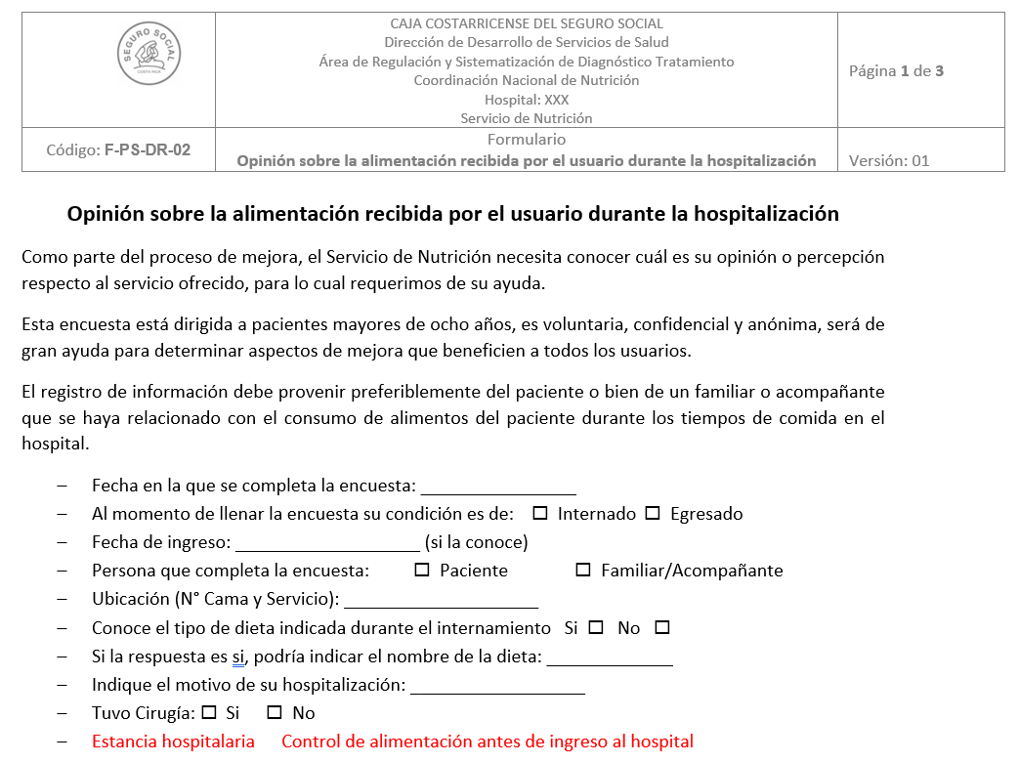

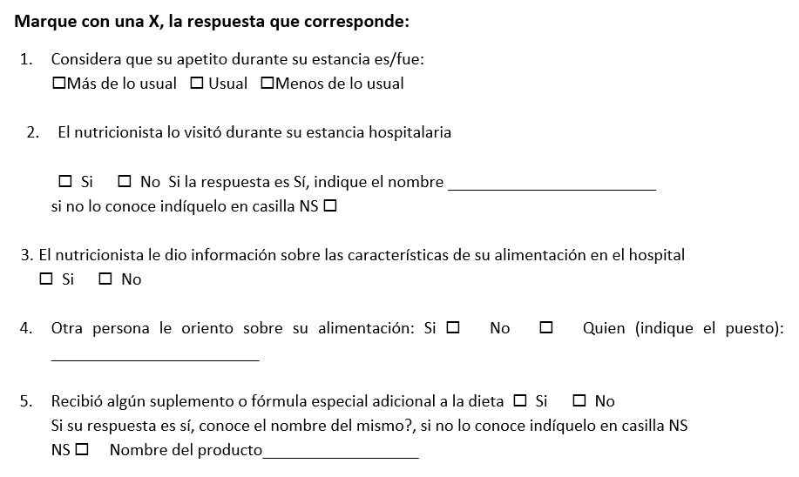
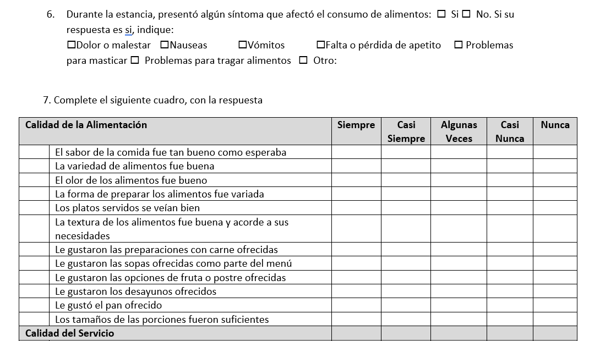
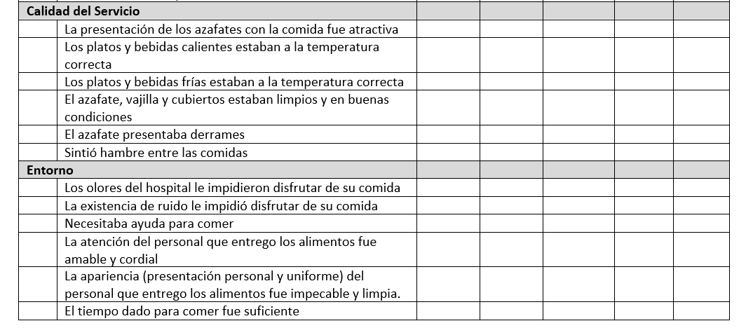
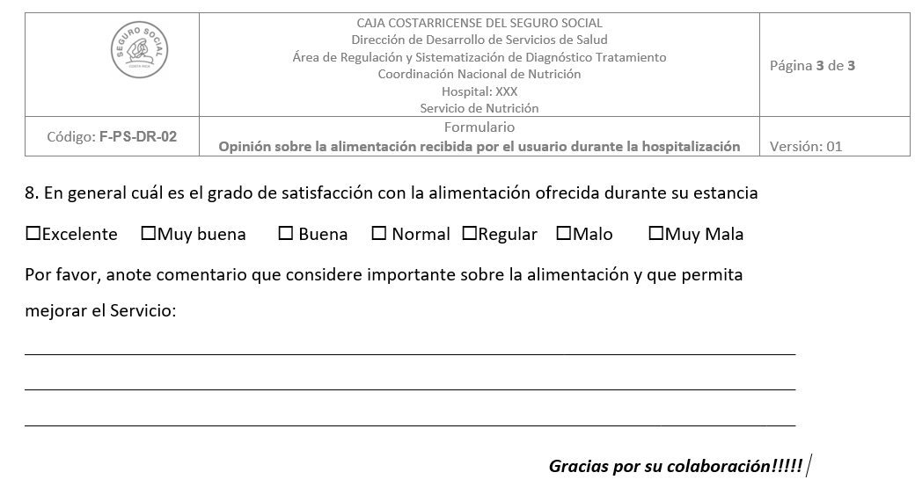

Verificación alim contratada
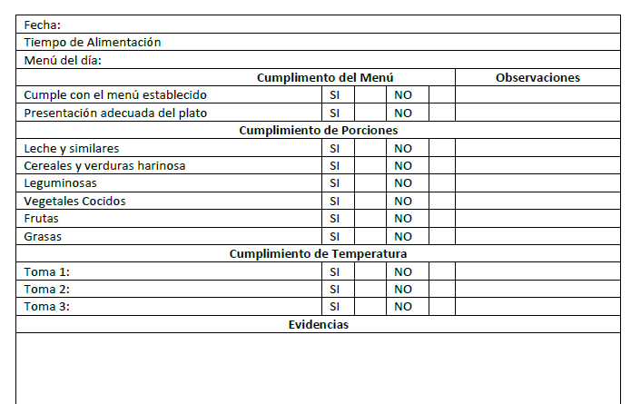

Alimentación entregada
